Sheet1
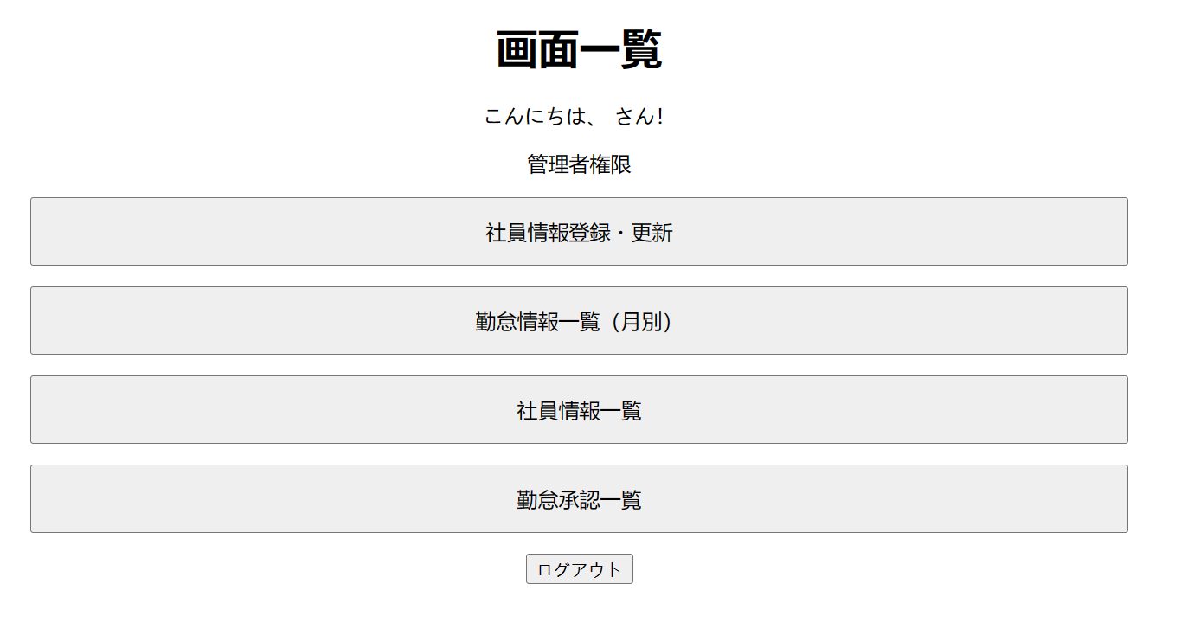


追加ボタンをクリック

勤怠管理一覧（日別）に遷移

修正ボタンをクリック

勤怠管理一覧（月別）の月別のURLリンクをクリック

